결과보고서
■ 23년 2월 온라인스터디 결과보고서

주제 | 데이터 엔지니어링 스터디
스터디장 | 김나연 | 지역/반 | 부울경/1반
기간 | 2023.02.01 ~ 2023.02.28 (2月)
참석명단 | 부울경 1반 이세울 부울경 1반 최상익 부울경 2반 공정민 부울경 2반 노창현 부울경 2반 박하윤
진행방식 | ■ 온라인 □ 오프라인
스터디 목표 | 데이터 엔지니어링 로드맵 설정 및 기초지식을 학습한다.
활동내용 | 1. 진행 일정 및 공부한 내용 - 2/8(수) 빅데이터를 지탱하는 기술을 읽고 난 후 의견 공유/스터디 커리큘럼 회의 - 2/15(수) 생활코딩 자바 학습 내용 확인 및 퀴즈 진행 - 2/22(수) AWS 학습 내용 확인 및 AWS 학습에 대한 의견 공유 2. 활동 사진 - 모든 개별 학습 내용은 https://github.com/nayeonxkim/DE_Study 에 업로드되어있습니다. - https://github.com/nayeonxkim/DE_Study/tree/master/Online_Study : 매주 온라인 스터디 회의록 - 활동사진은 아래 따로 첨부 3. 이번 달 스터디 진행 소감 - 김나연 : 혼자 공부하는 것보다 확실히 진도가 잘 나가지고, 데이터 엔지니어링에 대해 알아갈 수 있는 시간이었습니다. 그러나 커리큘럼을 구성함에 있어서 아직 어려움이 많고, 싸피 정규과정을 따라가며 추가적으로 공부하려니 시간적으로 부족하여 어려움을 느낄 때도 있었습니다. 그래서 이번 삼성 임직원 멘토링 간담회에 참여하여 어떤 프로젝트를 하고, 어떻게 커리큘럼을 짤지 도움을 얻으려고 합니다. - 노창현 : 혼자라면 막막했을 데이터 분야에 대한 공부를 체계적인 계획표에 따라 서로 도와가면서 할 수 있어서 알차고 뿌듯한 시간이었다. - 공정민 : 스스로 공부하는 것보다 함께 공부하는 동료들이 있어서 좀 더 쉽게 데이터 엔지니어에 한 걸음 다가설 수 있게 되었습니다. 스터디를 통해 다룰 수 있는 스킬이 늘어가는 거 같아서 뿌듯합니다. - 자바 공부할 때 파이썬이랑 비교하면서 공부할 수 있어서 재밌었다. 그리고 데이터 분야의 직무를 수행하려면 생각보다 더 많은 것들을 알아야 한다는 것을 몸소 느꼈다. 스터디의 커리큘럼을 잘 따라가서 나중에 프로젝트 진행에 차질이 없었으면 좋겠다. - 최상익 : 혼자였다면 sql, 자바, aws 등 다양하게 공부하지 못했을 것 같은데 스터디를 통해서 함께 공부하니 다양한 분야를 공부할 원동력이 생겨 좋았습니다. - 이세울 : 생각보다 알아야하는게 많았습니다. 스터디를 하며 배우고 싶은데 많아져서 너무 좋습니다. 앞으로 배울 내용들을 생각하니 설레입니다.
활동사진 | 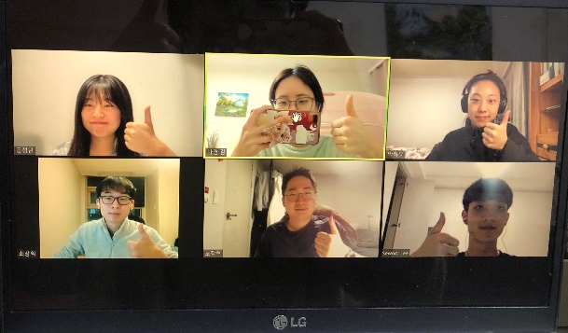 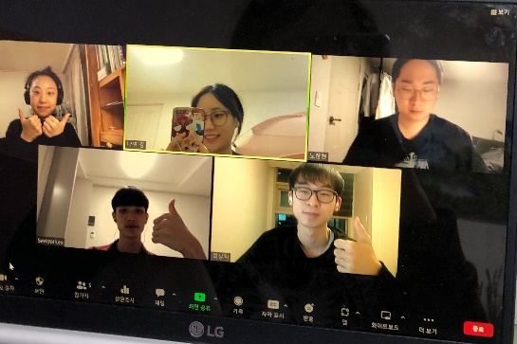 [2월 15일 온라인 스터디 활동사진] [2월 22일 온라인 스터디 활동사진]

